Накладная-№3
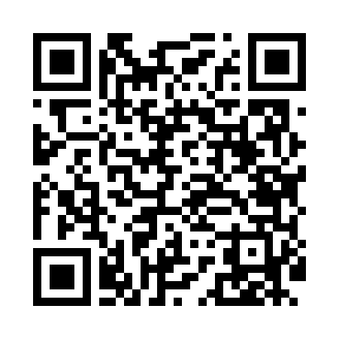
Номер товарно-транспортной накладной: |  |  | Торговый представитель: Amriyev Muhammad
Поставщик: Toshkent falcon fly 2 |  |  | Телефон торгового представителя: +998972880505
Дата отгрузки: 21.11.2025 |  |  | Контрагент: """" Klient
Дата консигнации: |  |  | Адрес:
Доставщик: |  |  | Телефон:
Телефон доставщика:
Время заказа: 21.11.2025 15:14:42
№ | Штрих-код | Название товаров (работ,услуг) | Количество | Количество в кейсе | Цена | Сумма
 |  |  | 35 |  |  | 179.5
1 | 6920240023246 | Универсал коврик 80*180 см XP-23-24 | 5 | 5 шт. | 10.70 | 53.50
2 | 6920240023321 | Ҳаммом учун коврик 60*90CM XP-23-32 | 5 | 5 шт. | 8.60 | 43
3 | 6805019698743 | Коврик для ванны, 54×85 см, DB-98-74 | 10 | 10 шт. | 4.40 | 44
4 | 6920240023932 | Коврики напольные для ванной комнаты 38*68 XP -23-93 | 10 | 10 шт. | 1.50 | 15
5 | 6920240023499 | Коврики напольные для ванной комнаты 50*80CM XP-23-49 | 5 | 5 шт. | 4.80 | 24
Итого: 179.5$|->UZS: 2,243,750.00

